76 理容・美容所数（人口千人当たり）
 | 76 理容・美容所数（人口千人当たり）

 | 時点 2025(R7)年3月31日（毎年） |  |  |  |  |  |  | 平 均 値 |  |  |  | 3.00
 | 単位 所，所 |  |  |  |  |  |  | 標準偏差 |  |  |  | 0.96
 | 市町村名 | 指標 | 順位 |  | #REF! | 理容・美容所数 | 市町村名 | 指標 | 順位 |  | #REF! | 理容・美容所数

 | 千葉県 | 2.37 |  | － |  | 14,836 | 八街市 | 2.65 |  | 30 |  | 173
 | 千葉市 | 2.34 |  | 35 |  | 2,301 | 印西市 | 1.50 |  | 53 |  | 164
 | 銚子市 | 4.75 |  | 2 |  | 250 | 白井市 | 1.45 |  | 54 |  | 89
 | 市川市 | 1.77 |  | 51 |  | 887 | 富里市 | 2.80 |  | 28 |  | 139
 | 船橋市 | 1.99 |  | 46 |  | 1,291 | 南房総市 | 4.06 |  | 11 |  | 132
 | 館山市 | 4.42 |  | 6 |  | 188 | 匝瑳市 | 4.60 |  | 3 |  | 149
 | 木更津市 | 3.23 |  | 23 |  | 442 | 香取市 | 3.66 |  | 18 |  | 245
 | 松戸市 | 2.12 |  | 42 |  | 1,061 | 山武市 | 3.04 |  | 26 |  | 139
 | 野田市 | 2.08 |  | 43 |  | 315 | いすみ市 | 4.33 |  | 8 |  | 142
 | 茂原市 | 3.68 |  | 16 |  | 309 | 大網白里市 | 2.66 |  | 29 |  | 124
 | 成田市 | 2.59 |  | 31 |  | 347 | 酒々井町 | 2.53 |  | 32 |  | 51
 | 佐倉市 | 2.25 |  | 40 |  | 369 | 栄町 | 2.33 |  | 36 |  | 45
 | 東金市 | 3.45 |  | 20 |  | 195 | 神崎町 | 2.00 |  | 45 |  | 11
 | 旭市 | 4.52 |  | 4 |  | 273 | 多古町 | 4.13 |  | 10 |  | 52
 | 習志野市 | 1.82 |  | 50 |  | 320 | 東庄町 | 3.72 |  | 14 |  | 45
 | 柏市 | 2.28 |  | 37 |  | 996 | 九十九里町 | 4.79 |  | 1 |  | 63
 | 勝浦市 | 4.52 |  | 4 |  | 68 | 芝山町 | 3.07 |  | 25 |  | 20
 | 市原市 | 2.42 |  | 34 |  | 634 | 横芝光町 | 3.72 |  | 14 |  | 77
 | 流山市 | 1.96 |  | 48 |  | 419 | 一宮町 | 4.38 |  | 7 |  | 52
 | 八千代市 | 2.28 |  | 37 |  | 466 | 睦沢町 | 3.00 |  | 27 |  | 19
 | 我孫子市 | 1.86 |  | 49 |  | 242 | 長生村 | 2.24 |  | 41 |  | 29
 | 鴨川市 | 3.76 |  | 13 |  | 112 | 白子町 | 3.67 |  | 17 |  | 35
 | 鎌ケ谷市 | 2.02 |  | 44 |  | 222 | 長柄町 | 2.43 |  | 33 |  | 15
 | 君津市 | 3.38 |  | 22 |  | 264 | 長南町 | 3.41 |  | 21 |  | 22
 | 富津市 | 3.84 |  | 12 |  | 150 | 大多喜町 | 3.51 |  | 19 |  | 28
 | 浦安市 | 1.58 |  | 52 |  | 272 | 御宿町 | 3.12 |  | 24 |  | 20
 | 四街道市 | 1.99 |  | 46 |  | 189 | 鋸南町 | 4.22 |  | 9 |  | 26
 | 袖ケ浦市 | 2.28 |  | 37 |  | 148

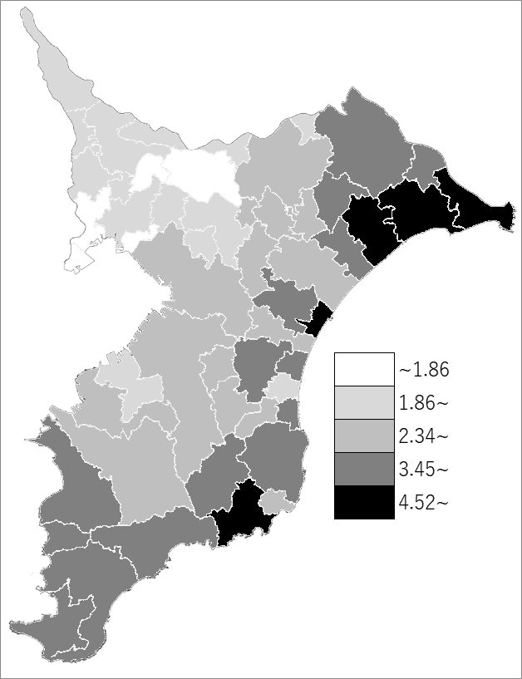
 | 千葉県の推移
 | 理容･美容所数(右軸) | 指標
令和3年 | 14344 | 2.28
令和4年 | 14559 | 2.32
令和5年 | 14766 | 2.36
令和6年 | 14882 | 2.37
令和7年 | 14836 | 2.37

《備 考》 ・資料出所 衛生指導課 ・算出方法 理容・美容所数÷常住人口（R7.4.1）

